LALY款
PEPE JEANS客户AW2026MC季LALY款女装主标及规格号大货最终数量
款号 | 款号描述 | 品名 | 成衣件数 | 规格号 |  |  |  |  | 合计
 |  |  |  | XS | S | M | L | XL
 |  |  |  | 0 | 342 | 326 | 202 | 0 | 870
PL4024522 | LALY |  | 订料损耗 | 1.03% | 1.03% | 1.03% | 1.03% | 1.03%
 |  | 主标 | 采购数量 | 0 | 352 | 336 | 208 | 0 | 896
 |  | 规格号 | 采购数量 | 0 | 352 | 336 | 208 | 0 | 896
 |  | 毛纺标 | 采购数量 | 896 |  |  |  |  | 896

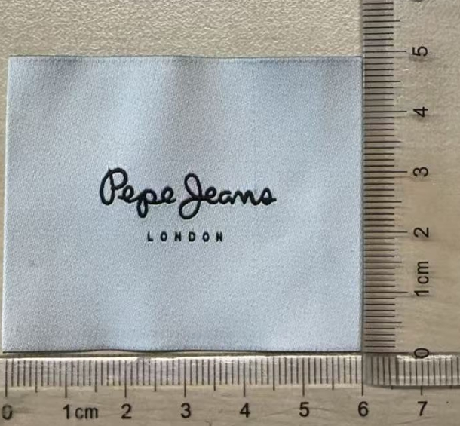
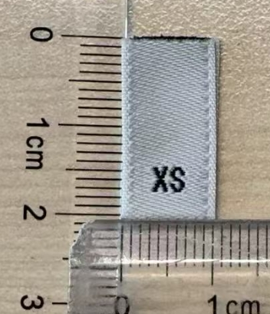

W11 MARLA款
PEPE JEANS客户AW2026MC季W11 MARLA款女装主标及规格号大货最终数量
款号 | 款号描述 | 品名 | 成衣件数 | 规格号 |  |  |  |  | 合计
 |  |  |  | XS | S | M | L | XL
 |  |  |  | 54 | 139 | 135 | 65 | 31 | 424
PL4024555 | W11 MARLA |  | 订料损耗 | 1.03% | 1.03% | 1.03% | 1.03% | 1.03%
 |  | 主标(WEST 11) | 采购数量 | 56 | 143 | 139 | 67 | 32 | 437
 |  | 规格号 | 采购数量 | 56 | 143 | 139 | 67 | 32 | 437
 |  | 毛纺标 | 采购数量 | 437 |  |  |  |  | 437
